簡易画面イメージ(ユーザー管理)
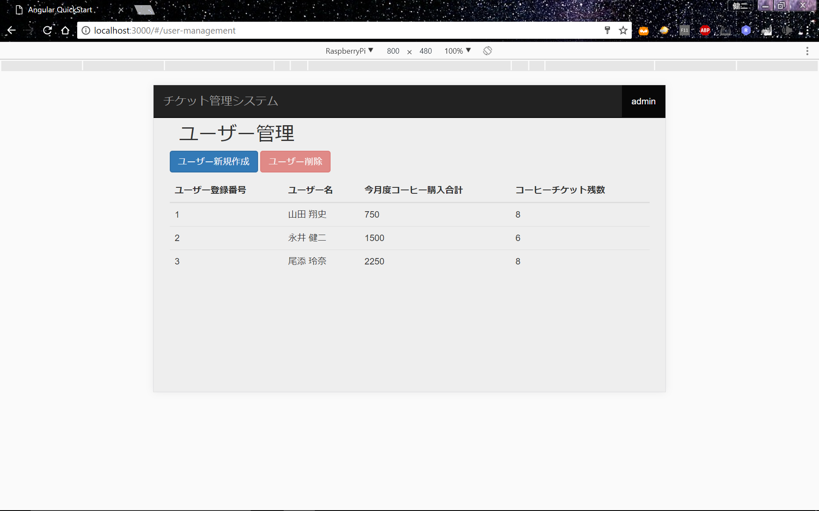
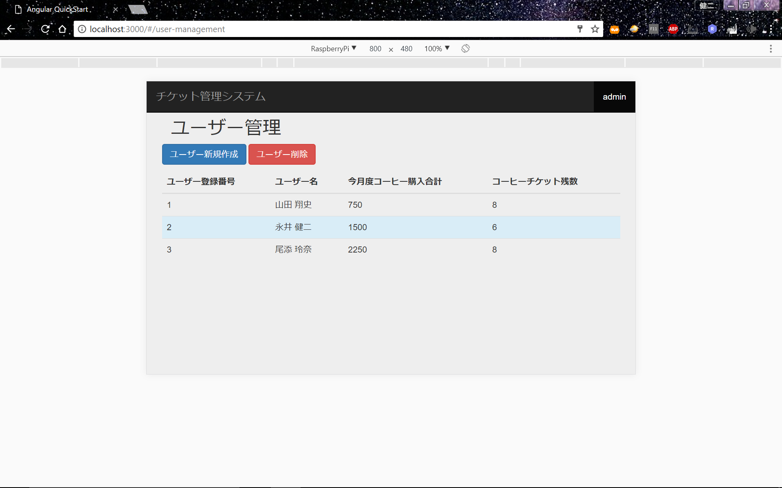
画面イメージ(ユーザー管理) |  |  | (改定A-29)

 | 初期画面
ユーザー管理
追加
削除
戻る

 |  | ユーザー 登録番号 | ユーザー名 | 今月度コーヒー 購入合計 | コーヒーチケット残数
 |  | 001 | 山田 翔史 | ¥999,999 | 999999枚
 |  | 002 | 永井 健二 | ¥0 | 0枚
 |  | 003 | 尾添 玲奈 | ¥999,999 | 999999枚

 | (1)削除のオペレーション
 | ①行の選択
ユーザー管理
追加
削除
戻る
選択した際、このような表示になる。

 |  | ユーザー 登録番号 | ユーザー名 | 今月度コーヒー 購入合計 | コーヒーチケット残数
 |  | 001 | 山田 翔史 | ¥999,999 | 999999枚
 |  | 002 | 永井 健二 | ¥0 | 0枚
 |  | 003 | 尾添 玲奈 | ¥999,999 | 999999枚

 | ②削除ボタンを実行

ユーザー管理
追加
削除
戻る

 |  | ユーザー 登録番号 | ユーザー名 | 今月度コーヒー 購入合計 | コーヒーチケット残数
 |  | 001 | 山田 翔史 | ¥999,999 | 999999枚
 |  | 003 | 尾添 玲奈 | ¥999,999 | 999999枚

